ТЕЛЕЖКИ_ИНСТРУМЕНТАЛЬНЫЕ
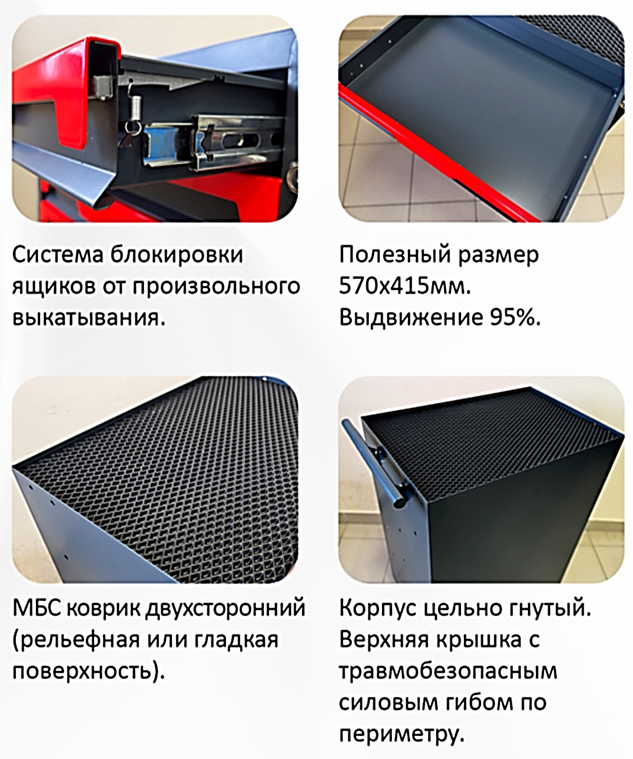
прайс-лист _март 2026г. Тележки инструментальные "Assistant" "КОГДА СРАВНИВАЮТ- ВЫБИРАЮТ НАС" |  |  |  | www.okbarsenal.ru
Покраска порошковая, структура гладкая: основной цвет RAL 7016 матовый, темный графит, Цвет ручек: S - серебристый RAL 9006; О - оранжевый RAL 2008; R - красный RAL 3024; B - синий RAL 5015; !! Покрасим в другие цвета |  |  |  |  | 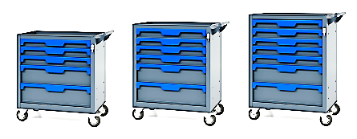
ТЕЛЕЖКИ высотой от 767мм |  |  |  | РРЦ
1 | Т-5.77 | 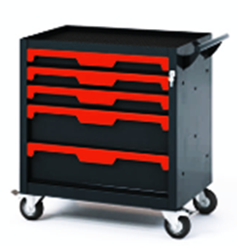 | Тележка инструментальная с 5 ящиками р-р: 745х450х767Н мм Нагрузка: на ящик 40кг, на тележку 270кг Высота ящ: 3х80; 2х160мм, полезный р-р: 570х415мм Колеса-100мм, все поворотные, два с тормозом Вес: 45 кг. V-0,2 куб. м. | 25,001р.
2 | Т-5.77F |  | Тележка инструментальная с 5 ящиками р-р: 745х450х767Н мм с фиксатором ящиков от произвольного выкатывания | 28,052р.
3 | Т-6.77 | 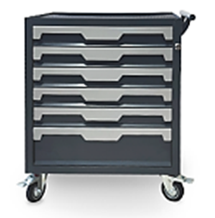 | Тележка инструментальная с 6 ящиками р-р: 745х450х767Н мм Нагрузка: на ящик 40кг, на тележку 270кг Высота ящ: 5х80; 1х160мм, полезный р-р: 570х415мм Колеса-100мм, все поворотные, два с тормозом Вес: 47 кг. V-0,2 куб. м. | 26,406р.
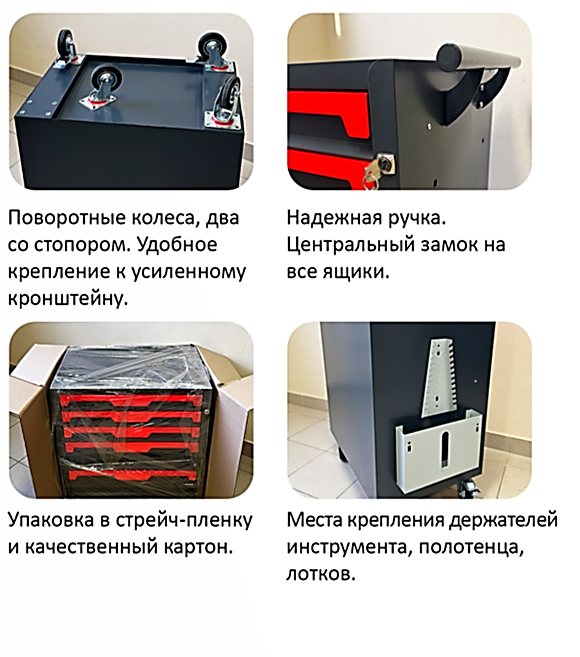
4 | Т-6.77F |  | Тележка инструментальная с 6 ящиками р-р: 745х450х767Н мм с фиксатором ящиков от произвольного выкатывания | 30,067р.
ТЕЛЕЖКИ высотой от 845мм |  |  |  | РРЦ
5 | Т-5.85 | 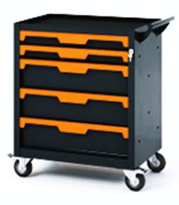 | Тележка инструментальная с 6 ящиками р-р: 745х450х845Н мм Нагрузка: на ящик 40кг, на тележку 270кг Высота ящ: 2х80; 3х160мм, полезный р-р: 570х415мм Колеса-100мм, все поворотные, два с тормозом Вес: 45 кг. V-0,2 куб. м. | 25,677р.
6 | Т-5.85F |  | Тележка инструментальная с 6 ящиками р-р: 745х450х845Н мм с фиксатором ящиков от произвольного выкатывания | 28,728р.
5 | Т-6.85 | 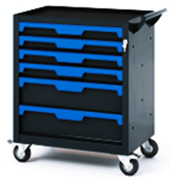 | Тележка инструментальная с 6 ящиками р-р: 745х450х845Н мм Нагрузка: на ящик 40кг, на тележку 270кг Высота ящ: 4х80; 2х160мм, полезный р-р: 570х415мм Колеса-100мм, все поворотные, два с тормозом Вес: 48 кг. V-0,2 куб. м. | 27,912р.
6 | Т-6.85F |  | Тележка инструментальная с 6 ящиками р-р: 745х450х845Н мм с фиксатором ящиков от произвольного выкатывания | 31,573р.
ТЕЛЕЖКИ высотой от 925мм |  |  |  | РРЦ
7 | Т-7.93 | 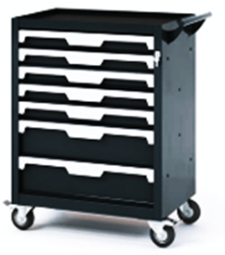 | Тележка инструментальная с 7 ящиками р-р: 745х450х930Н мм Нагрузка: на ящик 40кг, на тележку 270кг Высота ящ: 5х80; 2х160мм, полезный р-р: 570х415мм Колеса-100мм, все поворотные, два с тормозом Вес: 53 кг. V-0,2 куб. м. | 30,824р.
8 | Т-7.93F |  | Тележка инструментальная с 7 ящиками р-р: 745х450х930Н мм с фиксатором ящиков от произвольного выкатывания | 35,095р.
ТЕЛЕЖКИ открытые |  |  |  | РРЦ
9 | Т-0.72 | 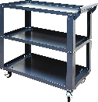 | Тележка инструментальная с 3 полками р-р: 825х420х715Н мм Нагрузка: на полку 70кг, на тележку 100кг Колеса-75мм,(2 пов+2пов с тормозом) Вес: 11кг. V-0,06 куб. м. | 6,229р.
10 | Т-0.93 | 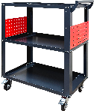 | Тележка инструментальная с 3 полками р-р: 825х450х930Н мм Перфорированные панели для крепления навесных держателей Нагрузка: на полку 100кг, на тележку 150кг Колеса-100мм, все поворотные, два с тормозом Вес: 18кг. V-0,07 куб. м. | 8,661р.

